Rule
Là tính năng cho phép NPH tiếp cận với User bên ngoài ứng dụng.
Thúc đẩy sự gắn kết giữa game và người chơi, bằng cách giữ liên lạc và cung cấp những thông tin hữu ích, kịp thời ngay cả khi họ không chơi game
=> 1 hình thức giữ chân User , tăng RR bằng những thông điệp mà họ muốn nghe nhất
PUSH NOTIFICATION

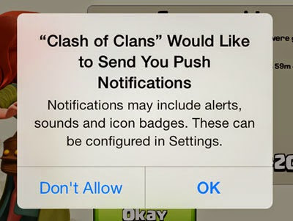
Game cần phải yêu cầu sự cho phép của người chơi trước khi cung cấp Push noti
User sẽ nhận 1 pop up yêu cầu cho phép Game gửi thông báo sau khi cài đặt và chơi game đến lv nào đó (tạm để Lv10) (Hình minh họa bên cạnh)
Nếu User chọn "OK", sẽ nhận được Noti theo design (Xem sheet Parameter)
Nếu chọn "Don't Allow", sẽ không nhận noti nhưng có thể vào cài đặt Thông báo từ device để cho phép lại nếu muốn.
1. Cách thức nhận Push Noti

- Chào mừng kèm các ưu đãi lúc đầu: gây dựng hình ảnh tốt trong mắt user và kích thích user tiếp tục trải nghiệm game
- Gợi nhắc tiếp tục chơi game thông qua các nhắc nhớ quay trở lại từ các tính năng:
1 vài tính năng User trả phí và đang dùng giữa chừng, nhắc User vào tận dụng thời gian, không bỏ phí
Khi user offline quá lâu sau 1/3/7 ngày không vào game
1 số tính năng đã hoàn thành xong, User vào sử dụng resource sau thời gian chờ đợi
- Thông báo khi có sự kiện, update, giảm giá siêu hot: User đang chờ đợi những update mới, sự kiện mới, đây là noti hữu ích, cần thiết
2. Một số Push Noti hiệu quả

 | Mẫu Push Notification
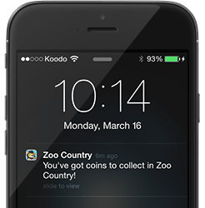
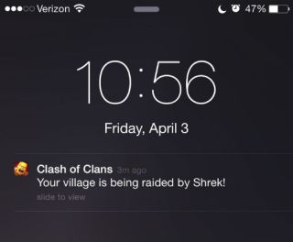

Touch vào xem Noti sẽ dẫn User vào Game

